EVALUACION1
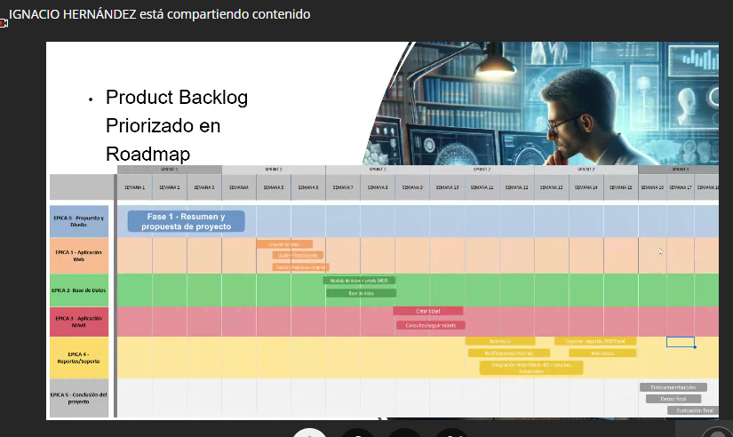

 | Ticketera Prime | 75% | 25% | 100%
 | INTEGRANTES | IEP o IEE: | EMPLEAB
1 | IGNACIO HERNANDEZ | 4.8 | 7.0 | 5.4
2 | CRISTIAN SILVA | 4.8 | 7.0 | 5.4
3 |  | 4.8 | 7.0 | 5.4

GRUPAL |  | Nivel de Logro | NIVELES DE LOGRO Y PUNTAJES
 | Aspectos a Evaluar |  | Completamente logrado |  | Logrado |  | Logro Incipiente |  | No logrado
 | 1. Describe brevemente en qué consiste el Proyecto APT, justificando su relevancia para el campo laboral de su carrera. | Completamente logrado |  |  | X | 6
 | 2. Relaciona el Proyecto APT con las competencias del perfil de egreso de su Plan de Estudio. | Completamente logrado | X | 5
 | 4. Argumenta por qué el proyecto es factible de realizarse en el marco de la asignatura. | Completamente logrado | X | 5
 | 5. Formula objetivos claros, concisos y coherentes con la disciplina y la situación a abordar. | Completamente logrado | X | 5
 | 6. Propone una metodología de trabajo que permite alcanzar los objetivos propuestos y es pertinente con los requerimientos disciplinares. | Completamente logrado |  |  | X | 6
 | 7. Establece un plan de trabajo para su proyecto APT considerando los recursos, duración, facilitadores y obstaculizadores en el desarrollo de las actividades. | Completamente logrado |  |  | X | 6
 | 8. Determina evidencias, justificando cómo estas dan cuenta del logro de las actividades del Proyecto APT. | Completamente logrado |  |  | X | 3
 | 9. Utiliza reglas de redacción, ortografía (literal, puntual, acentual) y las normas para citas y referencias. | Completamente logrado | X | 5
 | 10. Cumple completando el contenido del informe de presentación del proyecto de acuerdo con la plantilla entregada. | Completamente logrado | X | 5
 | 12. Desarrolla un plan de trabajo que permita del logro de los objetivos propuestos del proyecto de acuerdo a los tiempos para su desarrollo | Completamente logrado |  |  | X | 3
 | Puntaje | 49 |  | 25 |  | 24 |  | 0 |  | 0
 | Nota | 4.8

INDIVIDUAL | NOMBRE ALUMNO | IGNACIO HERNANDEZ

 | Capacidad de Trabajo en Equipo | Nivel de Logro | NIVELES DE LOGRO Y PUNTAJES
 | Aspectos a Evaluar |  | Completamente logrado |  | Logrado |  | Medianamente logrado |  | No logrado
 | 3. Relaciona el Proyecto APT con sus intereses profesionales. * | Completamente logrado | X | 10
 | 11. Expone el tema utilizando un lenguaje técnico disciplinar al presentar la propuesta y responde evidenciando un manejo de la información. * | Completamente logrado | X | 10
 | 13. Colaboración y trabajo en equipo * | Completamente logrado | X | 10
 | PUNTAJE | 30 |  | 30 |  | 0 |  | 0 |  | 0
 | Nota | 7.0

INDIVIDUAL | NOMBRE ALUMNO | CRISTIAN SILVA

 | Capacidad de Trabajo en Equipo | Nivel de Logro | NIVELES DE LOGRO Y PUNTAJES
 | Aspectos a Evaluar |  | Completamente logrado |  | Logrado |  | Medianamente logrado |  | No logrado
 | 3. Relaciona el Proyecto APT con sus intereses profesionales. * | Completamente logrado | X | 10
 | 11. Expone el tema utilizando un lenguaje técnico disciplinar al presentar la propuesta y responde evidenciando un manejo de la información. * | Completamente logrado | X | 10
 | 13. Colaboración y trabajo en equipo * | Completamente logrado | X | 10
 | PUNTAJE | 30 |  | 30 |  | 0 |  | 0 |  | 0
 | Nota | 7.0

INDIVIDUAL | NOMBRE ALUMNO | 0

 | Capacidad de Trabajo en Equipo | Nivel de Logro | NIVELES DE LOGRO Y PUNTAJES
 | Aspectos a Evaluar |  | Completamente logrado |  | Logrado |  | Medianamente logrado |  | No logrado
 | 3. Relaciona el Proyecto APT con sus intereses profesionales. * | Completamente logrado | X | 10
 | 11. Expone el tema utilizando un lenguaje técnico disciplinar al presentar la propuesta y responde evidenciando un manejo de la información. * | Completamente logrado | X | 10
 | 13. Colaboración y trabajo en equipo * | Completamente logrado | X | 10
 | PUNTAJE | 30 | 2 | 30 | 0 | 0 | 0 | 0 | 0 | 0
 | Nota | 7.0

 | Observaciones
 | Definir en la propuesta referencias de contexto por ejemplo que en la RM existen x cantidad de colegios que están expuestos a la problemática planteada. Que en este contexto comenzarán en desarrollar y ofrecer este servicio que en su oportunidad aportará a la comunidad escolar por un costo de servicio mensual, anual, Se vende? Buen modelo conceptual de la solución de los principales elementos de la solución Incoporar el concepto de atención helpdesk y SLA. Buena organización de los equipos. Buenas épicas e historias de usuarios Buen despliegue de componentes Buen roadmap-ok es por semana Tecnologías ok Modelamiento UML-caso de uso (incorporar CU complementarios) BPMN -ok DIAGRAMA Actividad OMITE Buen roadmap Sin RACI Sin evidencias front-end
 | Un sistema SLA (Acuerdo de Nivel de Servicio) es un contrato entre un proveedor de servicios y un cliente que define de forma clara y medible las expectativas del servicio, incluyendo la calidad, el tiempo de actividad, el tiempo de respuesta, y las métricas para evaluar el rendimiento y las consecuencias si no se cumplen los niveles acordados

